关系图
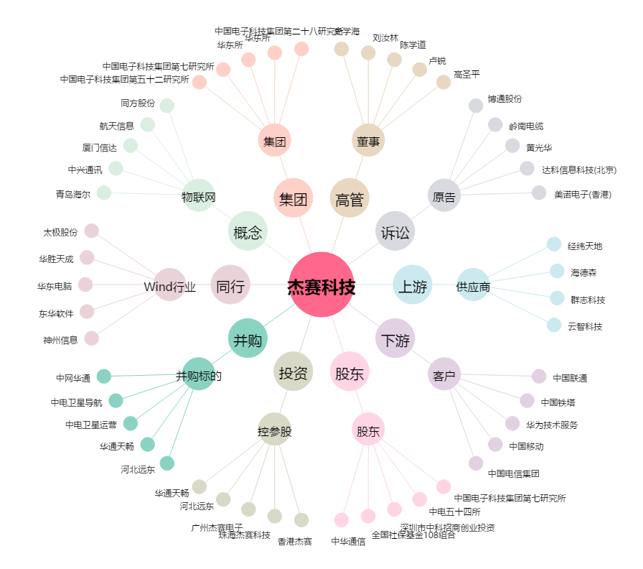
杰赛科技[002544.SZ] - 关系概览图

